DM45E049B电机综合测试

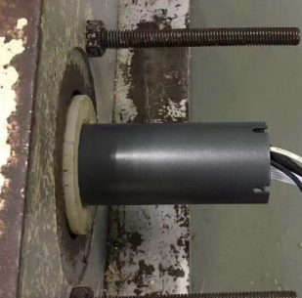
1.电机装入综合测试台
1.减速端装入测试台
2.用手来回转动，使电机减速端卡进测试台方形槽中
★先确认产品电压频率并调整好，再进行测试
★110V/120V 20N/32r电机砝码减重20%测试
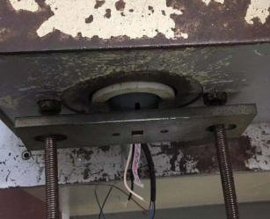
2.装测试扣板
专用扣板装到外管中
3.接电源线
★电机电源线含接插件，接到综合测试台上的航空插头进行测试
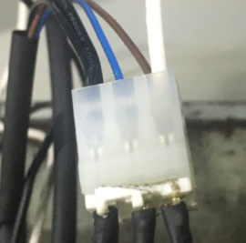
将定子引线接插件与电源线转接线插在一起
4.接插件
DOOYA 作业指导书JS-9-1.473 C/01
适用类型：DM45E049B电机[232#] | 制程站别：综合测试 | 人数：1 | 标准工时： | 日期：2019/1/29
作业步骤：

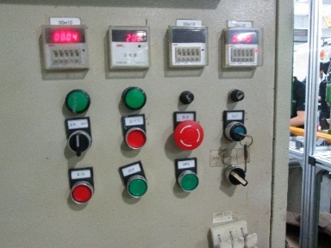
5.电机通电
接通电源，打上行开关
6.测试上行提升力
按打上行开关，电机上行过程中打三次停止键，电机每次运行距离不小于10cm，测试电机提示力OK
★电机不能有拉不动现象
7.测试下行刹车
按打下行开关，电机下行过程中打三次停止键，电机每次运行距离不小于10cm，测试电机刹车OK
★电机不能有拉不动现象

8.取出电机
等砝码落地后打停止开关，电机断电，取下插件及扣板

